Plano de Ensino
PLANO DE ENSINO
Curso: |  | Técnico em Desenvolvimento de Sistemas |  | Docente : Wellington Fábio de O. Martins |  | Aprovação : |  | Turma:
 |  |  |  | Data: 22/01/2026 |  | Data: / /2026
Unidade Curricular: |  | Projetos de Software 1 |  | Carga Horária Presencial: 60 |  | Assinatura e Carimbo
 |  |  |  | Carga Horária Não-Presencial: 0
Objetivo: |  | Desenvolver capacidades técnicas e socioemocionais para a elaboração de soluções em software utilizando as ferramentas e metodologias de projeto. |  | Carga Horária Total: 60

Plano de Aula e Cronograma
Data | Aulas | Capacidades | Conhecimentos | Estratégias de Ensino e de Aprendizagem | Recursos didáticos | Intervenção Mediadora |  | Estratégias, técnicas e instrumentos de avaliação
Dia01 Dia02 Dia03 | 9 | 1 Definir a sequência das atividades para desenvolvimento dos componentes, de acordo com os requisitos do sistema | 1 Qualidade de software 1.1. Definição 1.2. Ferramentas 1.3. Processos de trabalho | Aula expositiva, demonstração, atividade prática. | Projetor Multimídia, Computador com acesso a internet, Quadro Branco. | O que é projeto? O que é qualidade? O que é norma regularizadora? O que é NBR ISSO/IEC 9126-1? O que são Processos de Trabalho? Quais os processos mais Comuns no desenvolvimento de sistemas? Quais ferramentas podemos utilizar para modelar processos? |  | Aula expositiva, atividade prática, Prototipação com Canva e/ou Figma, TAP Termo de abertura do projeto
Dia04 Dia05 Dia06 Dia07 | 12 | 2 Definir a infraestrutura física a ser utilizada no desenvolvimento dos componentes 3 Projetar os componentes do sistema considerando as plataformas computacionais | 2 Metodologias de desenvolvimento 2.1. Clássicas 2.1.1. Definição 2.1.2. Características 2.1.3. Aplicabilidade 2.1.4. Fases de desenvolvimento 2.2. Ágeis 2.2.1. Aplicabilidade 2.2.2. Fases de desenvolvimento | Aula expositiva, demonstração, atividade prática, Trabalho em grupo. |  | O que é a EAP? O que são requisitos funcionais e não funcionais? O que são metodologias? Quais as metodologias clássicas? Quais as metodologias Ágeis? Quais são as fases de desenvolvimento de sistemas? Qual a melhor metodologia para desenvolver um sistema sob encomenda? |  | Aula expositiva, atividade prática, Desafio prático em grupo com temas sorteados.
Dia08 Dia09 Dia10 Dia11 Dia12 | 15 | 3 Projetar os componentes do sistema considerando as plataformas computacionais 4 Definir os recursos humanos e materiais para o desenvolvimento dos componentes | 3 Metodologia de gerenciamento de projeto 3.1. Escopo 3.2. Revisão dos objetivos 3.5. Recursos | Aula expositiva, Trabalho em Grupo, Atividade Prática, Seminário. |  | O que é escopo de um projeto? Qual a diferença entre os obetivos gerais e específicos de um projeto? O que são recursos de um projeto? Quais metodologias melhor gerem os recursos de um projeto? O que são recursos humanos de um projeto? Qual a relação entre escopo e backlog do projeto? Qual a diferença entre o backlog do projeto e da sprint? |  | Aula expositiva, Situação desafiadora, trabalho em grupo, aplicação de metodologias ágeis com sprints e entregas apresentadas em forma de seminário. Simulação de projeto full stack.
Dia13 Dia14 Dia15 Dia16 Dia17 | 15 | 3 Projetar os componentes do sistema considerando as plataformas computacionais 5 Elaborar cronograma das etapas sequenciadas do desenvolvimento dos componentes, considerando a integração com outros profissionais envolvidos no projeto | 3 Metodologia de gerenciamento de projeto 3.3. Análise de riscos 3.4. Cronograma | Aula expositiva, Trabalho em Grupo, Atividade Prática, Lista de exercícios. |  | O que são riscos em um projeto? O que é matriz SWOT? Quais são as forças de um projeto? Quais são as fraquesas de um projeto? O que são ameaças? O que são oportunidades em um projeto? O que é um cronograma? Para que serve é gráfico de Gantt? |  | Aula expositiva, trabalho em grupo, lista de exercícios. Desenvolvimento prático no projeto em grupo.
Dia18 Dia19 Dia20 | 9 | 3 Projetar os componentes do sistema considerando as plataformas computacionais 6 Definir o custo estimado para o desenvolvimento dos componentes | 3 Metodologia de gerenciamento de projeto 3.6. Custos 4 Apresentação do projeto 4.1. Definição dos recursos necessários 4.2. Definição da programação 4.2.1. Tempo 4.2.2. Local 4.2.3. Público (participantes) | Exposição dialogada, lista de exercícios, Apresentação em grupo, Seminário. |  | O que são custos em um projeto? Como calcular o custo de um projeto? Como estimar a hora de um programador? Como estimar o tempo gasto em programação? Como estimar valores de serviços em nuvem? Quais técnicas podem ser aplicadas em apresentações? Por que é importanta a apresentação de um projeto? |  | Exposição dialogada, trabalho em grupo, desafio de estimativa de custos no projeto em grupo, desenvolvimento de planilha de custos.
Total | 60
Avaliação Formativa - Projeto
Contextualização:
A Sra. Carla Prestes é nutricionista e precisa de um sistema para cadastrar seus pacientes e que faça um rápido pré-diagnóstico.
O Analista de sistemas já realizou a análise de requisitos e documentou conforme diagramas a seguir:
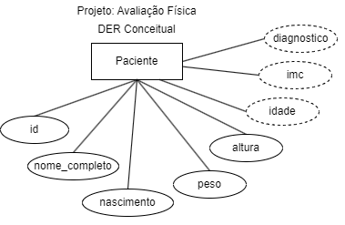 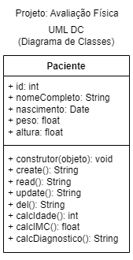 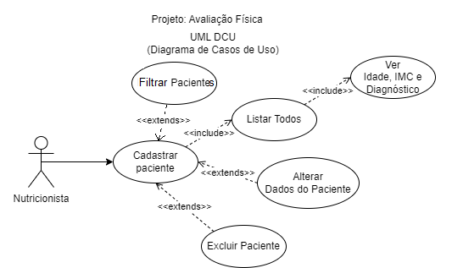
Desafios:
Como Programador Full-Stack, você deve desenvolver a Aplicação Web com as funcionalidades documentadas, utilize os dados abaixo para testar sua aplicação e desenvolva as interfaçes de usuário conforme WireFrames a seguir. Desenvova a documentação TAP, EAP (Requisitos DCU e protótipo), Cronograma, Riscos (SWOT) e Orçamento, crie também um DA (Diagrama de Atividades) com o intúito de treinar a usuária nas funcionalidades da aplicação. Capacidades (1 Definir a sequência das atividades para desenvolvimento dos componentes, de acordo com os requisitos do sistema, 4 Definir os recursos humanos e materiais para o desenvolvimento dos componentes, 5 Elaborar cronograma das etapas sequenciadas do desenvolvimento dos componentes, considerando a integração com outros profissionais envolvidos no projeto, 6 Definir o custo estimado para o desenvolvimento dos componentes)
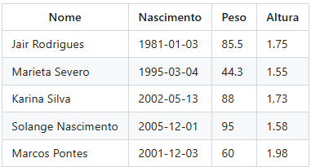
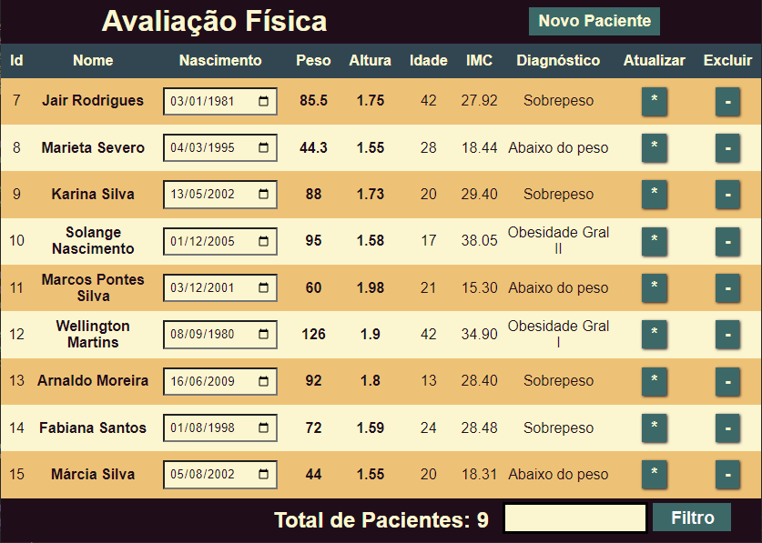 |  |  |  |  | Desenvolver uma UI para gerir as avaliações dos pacientes, funcionalidades (listar, cadastrar, alterar e excluir) Capacidades (2 Definir a infraestrutura física a ser utilizada no desenvolvimento dos componentes 3 Projetar os componentes do sistema considerando as plataformas computacionais)
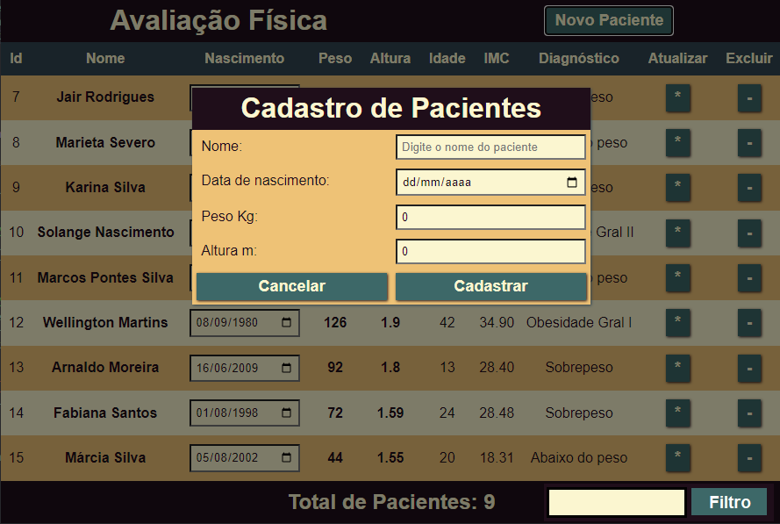 |  |  |  |  | Intrface de cadastro de avaliações de pacientes Capacidades (3 Projetar os componentes do sistema considerando as plataformas computacionais)
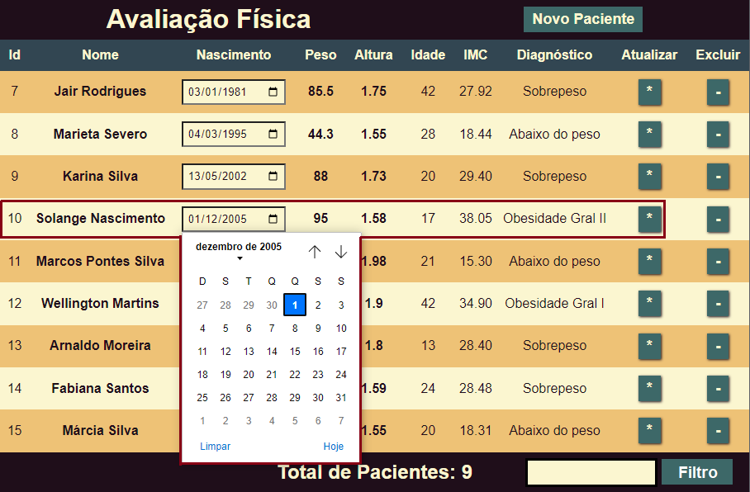 |  |  |  |  | Habilitar para alterar dados cadastrados Capacidades (3 Projetar os componentes do sistema considerando as plataformas computacionais)
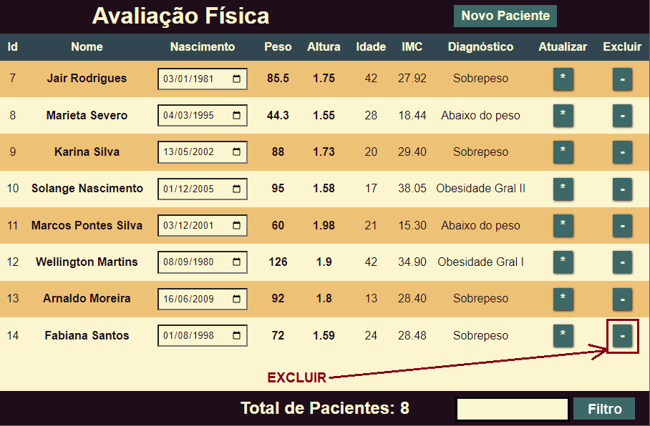 |  |  |  |  | Excluir dados cadastrados Capacidades (3 Projetar os componentes do sistema considerando as plataformas computacionais)
Entregas:
Eleja um integrante do grupo que crie um repositório público no github colocando os outros integrantes como colaboradores, e envie o endereço do repositório para o instrutor para que no papel de "SCRUM Master", possa validar suas implementações e enviar para outros times testar como QA (Quality Aanalists). O projeto deve seguir a seguinte estrutura de pastas: api/ contendo o código fonte do projeto docs/ contendo a documentação básica do projeto, Cronograma / Gráfico Gantt, Requisitos funcionais ilustrados com Diagramas de Casos de Uso, Tabela de Custos, DER e Diagrama de Classes que já foi fornecido. docs/prints contendo prints de cada caso de teste. (Integração "Insomnia" e Ponto a Ponto "Front-End") web/ contendo o código fonte da UI (User Interface)/Front-End. Arquivo README.md com as informações da descrição do projeto, tecnologias utilizadas e o passo a passo / tutotial de como executar o projeto localmente.
Instrumento de Registro
Fundamentos ou Capacidades |  |  | Critérios |  |  | Alunos
 |  |  |  |  |  | 1 | 2 | 3 | 4
Técnicos | 1 Definir a sequência das atividades para desenvolvimento dos componentes, de acordo com os requisitos do sistema |  | Elaborou a documentação e implementação básica dos requisitos
 |  |  | Entregou ao menos TAP, EAP, Cronograma e implementação da UI com funcionalidades essenciais
 | 2 Definir a infraestrutura física a ser utilizada no desenvolvimento dos componentes |  | Utilizou uma boa prática de versionamento
 |  |  | Realizou preparação para implantação (github) configurando .gitignore evitando dados desnecessários e sensíveis
 | 3 Projetar os componentes do sistema considerando as plataformas computacionais |  | Definiu ao menos os requisitos funcionais ilustrados conforme regras de negócio
 |  |  | Desenvolveu a UI com as funcionalidades CRUD essenciais
 | 4 Definir os recursos humanos e materiais para o desenvolvimento dos componentes |  | Ao elaborar o cronograma representou as tarefas, tempo e responsáveis
 |  |  | Dividiu as terefas no grupo observando e cada elemento executou a de sua responsabilidade
 | 5 Elaborar cronograma das etapas sequenciadas do desenvolvimento dos componentes, considerando a integração com outros profissionais envolvidos no projeto |  | Desenvolveu e apresentou o cronograma usilizando gráfico Gantt
 |  |  | Definiu a sequência adquada de tarefas seguindo o caminho crítico validado pela rede PERT/CPM
 | 6 Definir o custo estimado para o desenvolvimento dos componentes |  | Entregou a planilha de custos
 |  |  | Calculou os custos dos requisitos funcionais com base em custo por hora de recurso humano e requisitos não funcionais com base nos serviços em nuvem
Socio Emocionais | 1. Demonstrar autogestão |  | Foi proativo no grupo realizando as tarefas propostas e designadas
 | 2. Demonstrar pensamento analítico |  | Ao executar suas tarefas preocupa-se com a influência na tarefa do colega de trabalho tentando simplificar ao máximo o trabalho do colega
 | 3. Demonstrar inteligência emocional |  | Colaborou com o grupo, concluíndo suas tarefas e se necessário ajudando colegas com dúvidas e boa comunicação

TABELA DE NÍVEIS DE DESEMPENHO |  |  |  |  | EQUIVALÊNCIA DE NOTAS
12 | Acertou todos os critérios críticos e desejáveis. |  |  |  | 100
11 | Acertou todos os critérios críticos e pelo menos 9 dos 10 desejáveis |  |  |  | 95
10 | Acertou todos os critérios críticos e pelo menos 8 dos 10 desejáveis |  |  |  | 90
9 | Acertou todos os critérios críticos e pelo menos 7 dos 10 desejáveis |  |  |  | 85
8 | Acertou todos os critérios críticos e pelo menos 6 dos 10 desejáveis |  |  |  | 80
7 | Acertou todos os critérios críticos e pelo menos 5 dos 10 desejáveis |  |  |  | 75
6 | Acertou todos os critérios críticos e pelo menos 4 dos 10 desejáveis |  |  |  | 70
5 | Acertou todos os critérios críticos e pelo menos 3 dos 10 desejáveis |  |  |  | 65
4 | Acertou todos os critérios críticos e pelo menos 2 dos 10 desejáveis |  |  |  | 60
3 | Acertou todos os critérios críticos e pelo menos 1 dos 10 desejáveis |  |  |  | 55
2 | Acertou todos os critérios críticos |  |  |  | 50
1 | Não acertou todos os critérios críticos |  |  |  | 30

 |  |  | Legenda: | Atingiu | Não Atingiu
 |  |  | Críticos | 1 | 0 | S | Somativa
 |  |  | Desejáveis
ANEXOS

Resumo01
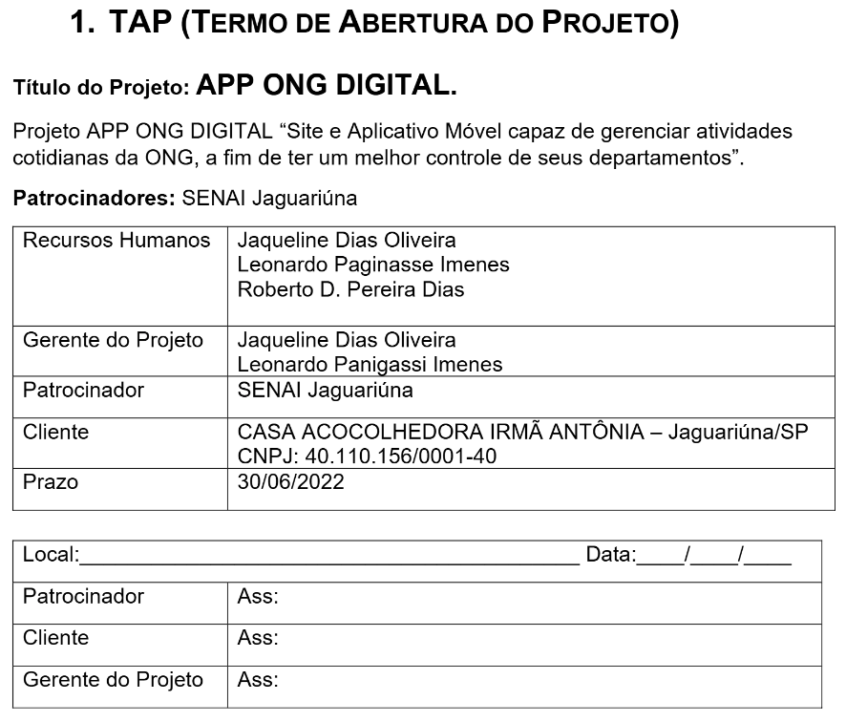
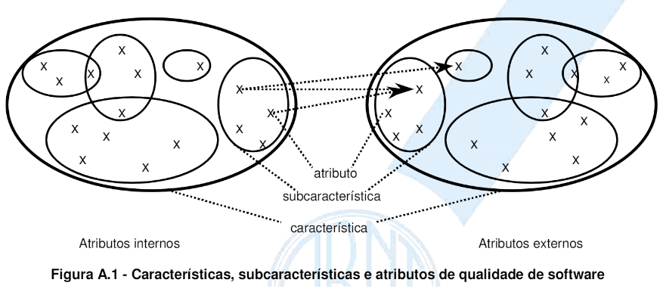
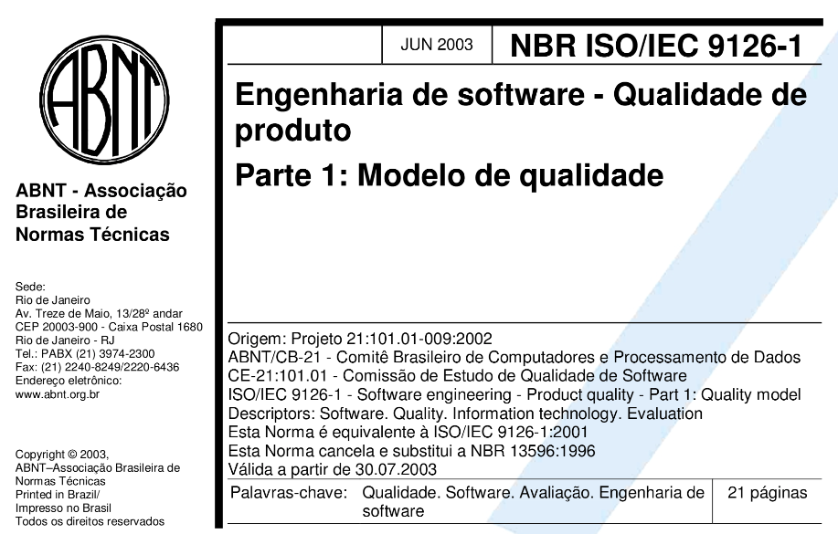
Qualidade de Software
Link da NBR (https://github.com/wellifabio/senai2022/blob/master/3des/projetos/aula02/nbr_iso_9126.pdf)

Criação do Termo de Abertura do Projeto:
Para se criar um termo de abertura, que é uma premissa para o inicio do projeto, teremos os seguintes tópicos a serem abordados:
Justificativa do projeto
Porque o projeto deve ser criado. Quais os problemas e situações existentes que justificam a existência do projeto.
Objetivos
O que a se espera obter com o projeto. De prefencia usando a metodologia SMART (Específico, Mensurável, Atingível, Realista em um Tempo). Exemplo: “Se tornar a empresa número 1 do mercado, no prazo de 1 ano após a implantação.”
SMART:Specific (Específicidade), Measurable (Indicador e Meta Mensurável), Attanaible (Atingível), Realistic (Realista) e Time Based (Quando).
Produtos e principais requisitos
O produto é o que vai ser entregue quando o projeto for concluído até o fim. São as saidas (outputs). E os requisitos são os detalhes que o produto deve atender no projeto.
Marcos
São os momentos importantes no projeto (milestones) ou marcos de etapa, que são as entregas (outputs) mais importantes.
Premissas
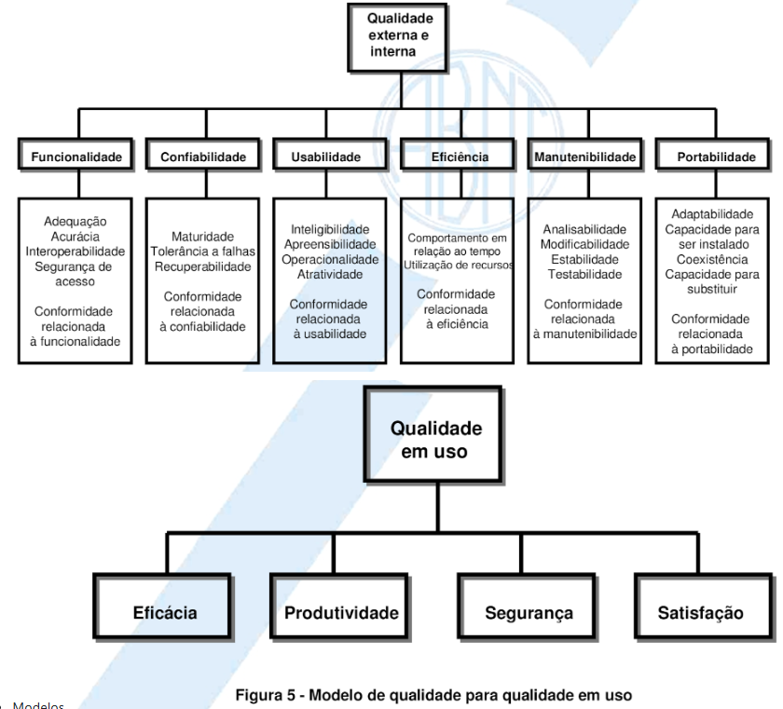
São os pontos nos quais acreditamos ser verdade no projeto. Exemplo: “Estamos planejando a construção de uma casa, supondo que será alugada após 1 mês da construção”
Equipe
Profissionais envolvidos no projeto na etapa de planejamento.
Restrições
Limites que já são conhecidos e impactarão no projeto em termos de prazo e orçamento (Budget).
Riscos
O mapeamento de riscos é muito importante, principalmente sob o ponto de vista de negócio, no termo de abertura de projeto, exemplo: “Caso a loja virtual retire clientes da loja física, poderá não compensar financeiramente”.
Orçamento
Ideia do custos envolvidos no projeto, desde o seu inicio, até a finalização.

Resumo02
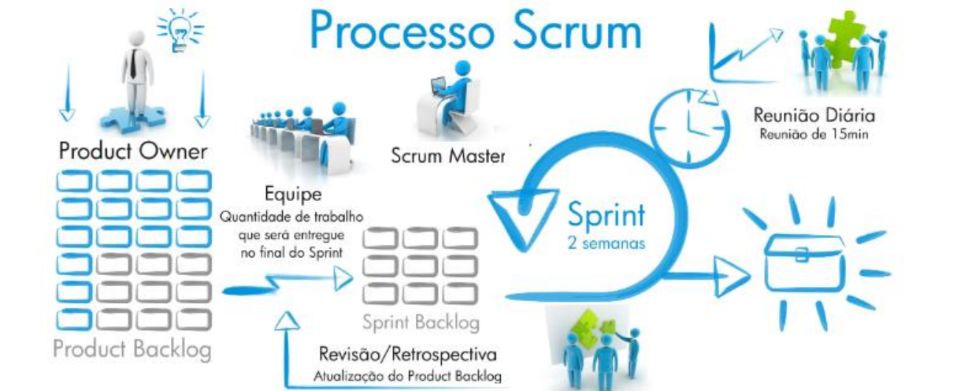
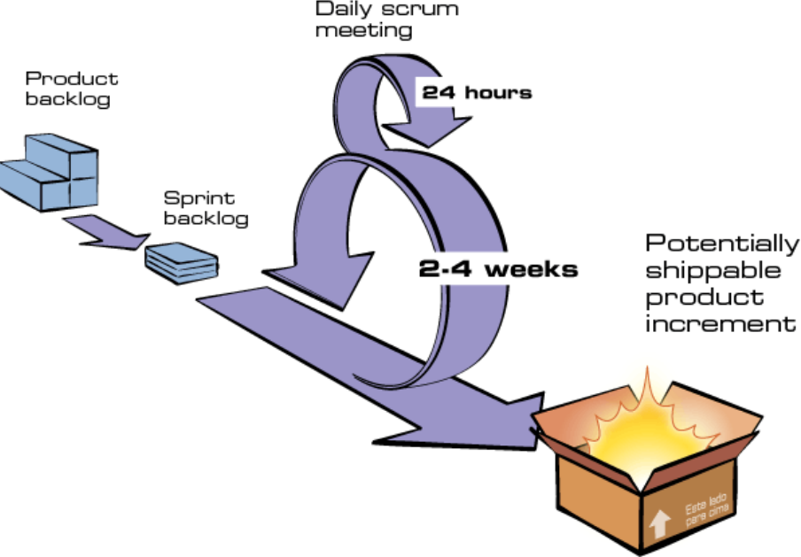
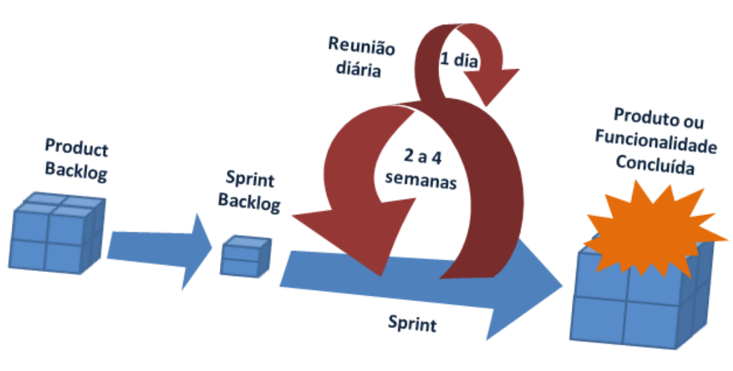
EAP (Estrutura analítica do projeto) | Desafio 01
A estrutura analítica do projeto ajuda na definição do escopo de um projeto de software pois é onde definimos as regras de negócio, os requisitos funcionais e os não funcionais
Regras de negócio
Requisitos funcionais
Requisitos não funcionais
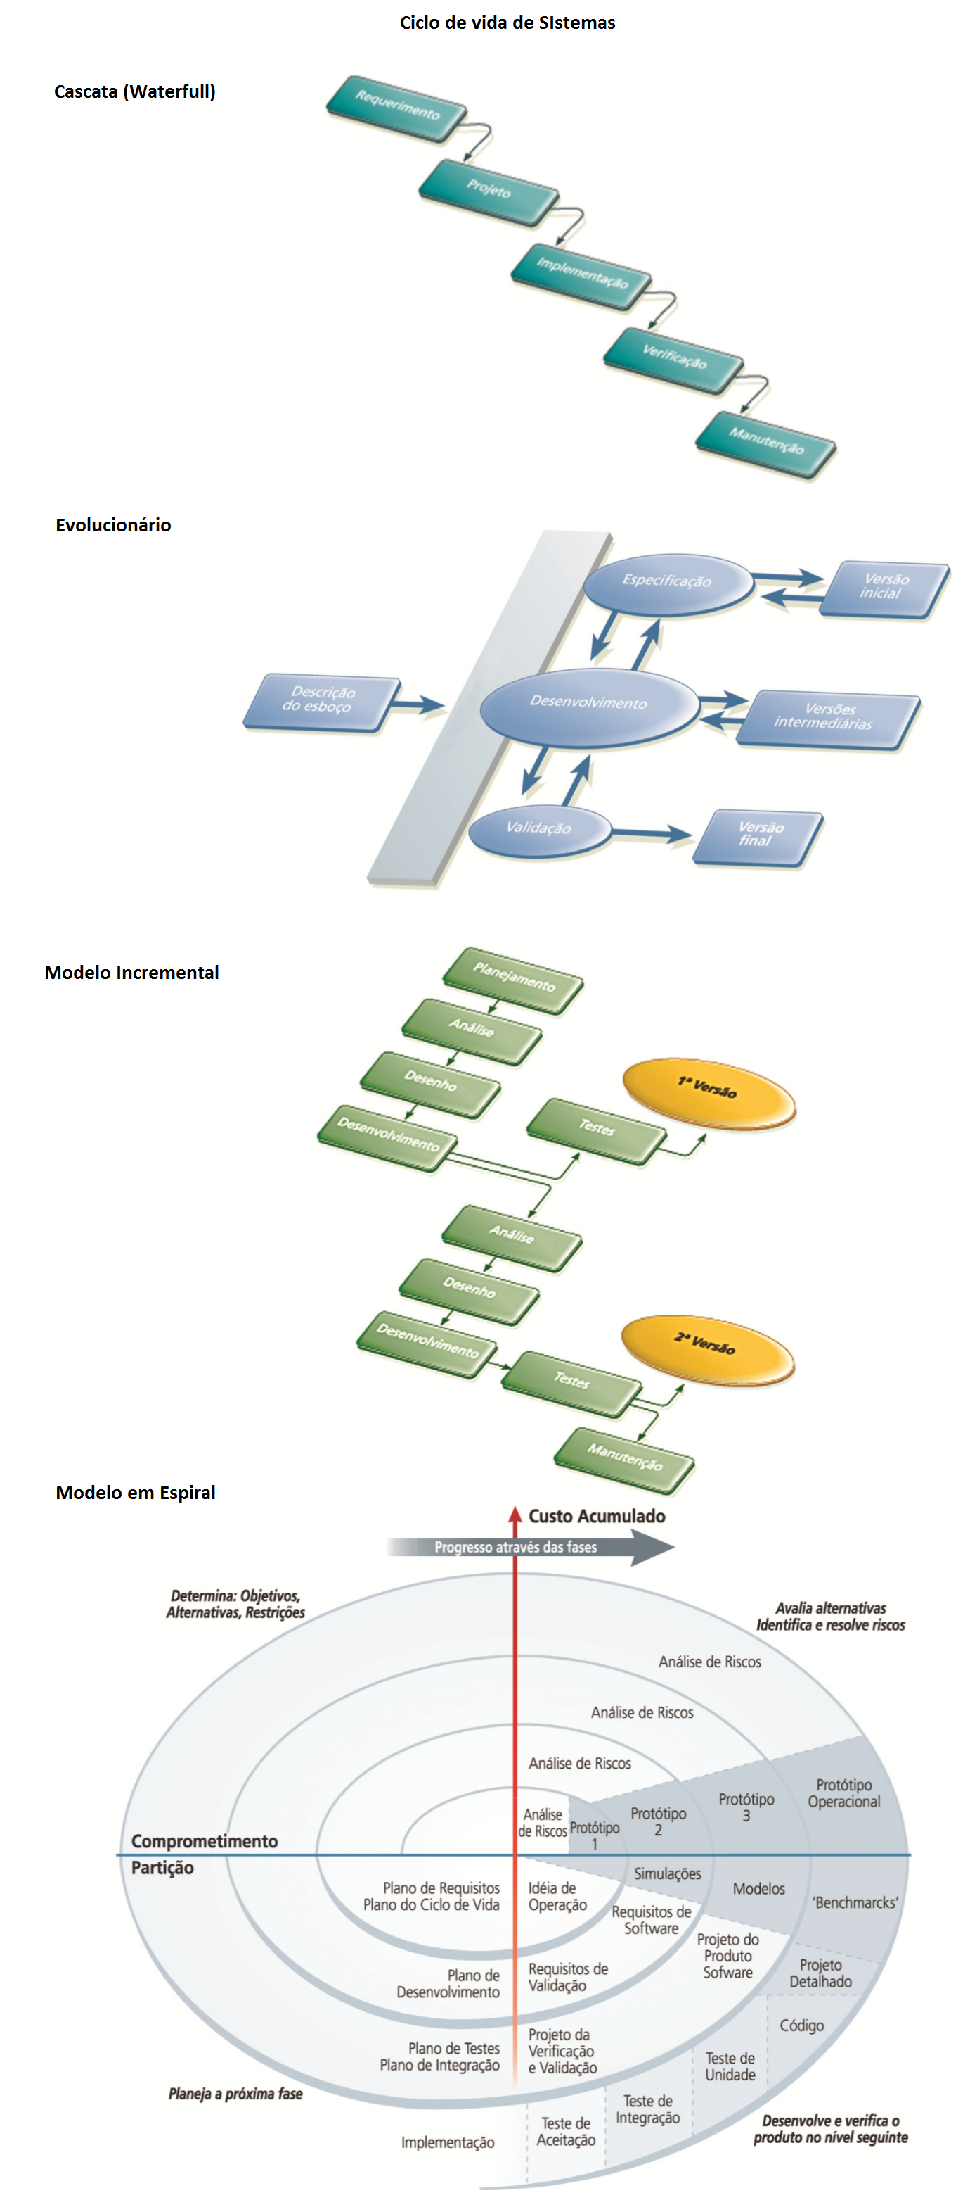
São ferramentas pensando na Qualidade do Software:
Trello

Ferramenta de gestão de projetos baseada em Kanban que permite organizar tarefas em quadros, listas e cartões.
Jira

Descrição: Ferramenta de gestão de projetos amplamente utilizada que suporta metodologias ágeis como Scrum e Kanban, oferecendo rastreamento de problemas, planejamento e relatórios.
Github

Descrição: Ferramenta utilizada para arquivamento de projetos.
Microsoft Project

Descrição: Ferramenta de gestão de projetos que suporta o método de planejamento por diagrama de Gantt, permitindo o gerenciamento detalhado de cronogramas, recursos e orçamentos.
São as fases de um projeto:
Iniciação
Planejamento
Execução
Encerramento
Metodologias Clássicas:

Benefícios
Organização (Clareza)
Planejamento
Execução
Controle
Nos levou a lua
Prineipais clientes (Bancos e Empresas aéreas)
Metodologias ágeis
XP
SCRUM

Product Owner (Dono do produto, Gerente do Projeto, Executivo do Projeto)
Product BackLog (Escopo do projeto)
Equipe de desenvolvimento:
Dev Full-Stack
Dev Back-End
Dev Front-End
Dev QA (Tester)
Dev DevOps (Implantação)
InfraEstrutura (Rede, Nuvem)
Scrum Master (Responsável pela equipe e pelo sprint)
Sprint (Semanal, quinzenal, mensal(implantação))
Sprint Backlog (Escopo do Sprint)
Daily huddle (Reunião diária (max 15min), (em pé))

BackLog

Benefícios
Versatilidade
Sprints (Planejamento, Execução, Controle)
Nos trouxe:
Facebook
Spotfy
Uber
Bancos digitais
Entre outros

Resumo03
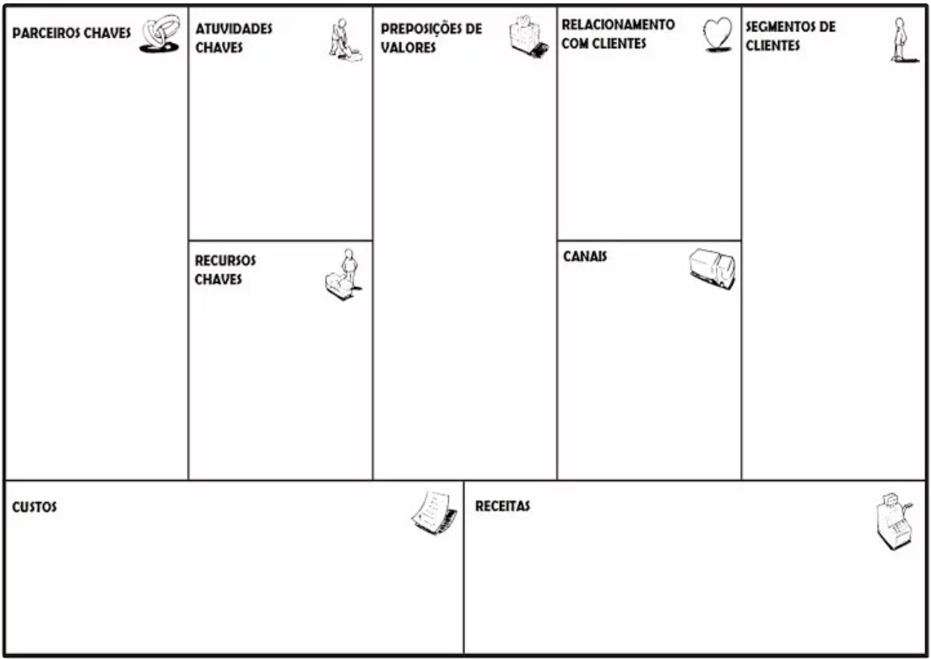
Plano de negócio
Modelos de negócio
Como criar um plano de negócio
Objetivos
negócio auto sustentável
rentabilidade
encontrar problemas
solucionar problemas
outros
Business Model Canvas:

Como construir seu modelo de negócio?
Link: https://canvas-apps.pr.sebrae.com.br/
Autora: Carolina Niederauer (Consultado em 02/03/2023)
https://wellifabio.github.io/canvas/
Autor: Wellington Martins (Consultado em 22/07/2026)
Atividade
Reuna seu grupo (dupla) discuta suas idéias e monte o modelo de negócio:
Solução dev full-stack + mobile
Crie o quadro canvas

Cronograma - Gráfico Gantt
https://wellifabio.github.io/gantt/
PERT, CPM

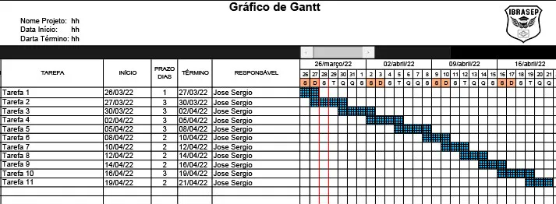
Caminho:

Caminho crítico:

A análise PERT x CPM auxilia a criação do cronograma
Gráfico de Gantt (Cronograma)

Recursos
Gerente do Projeto, Project Owner, Equipe de desenvolvimento, implantação e infra.
Ao desenvolver o gráfico Gantt, alocamos os recursos

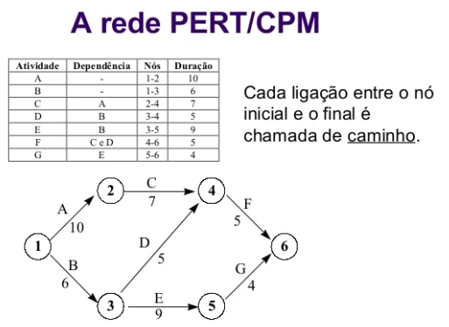

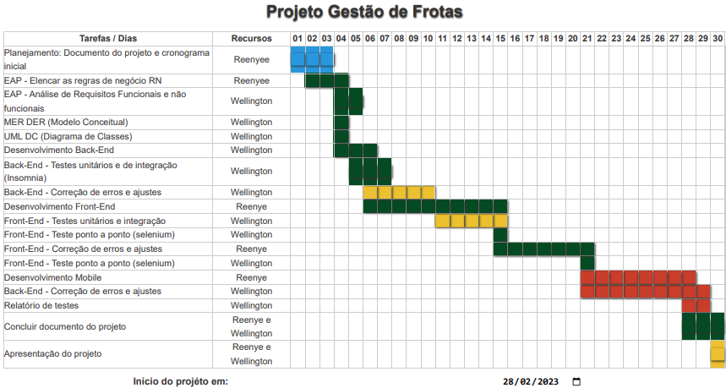

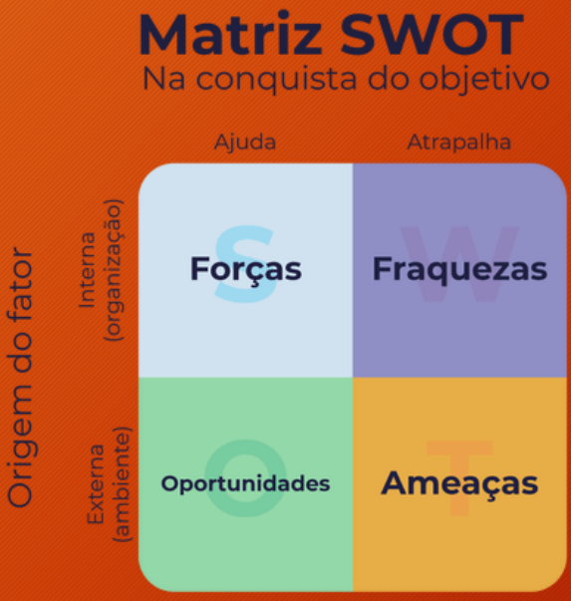
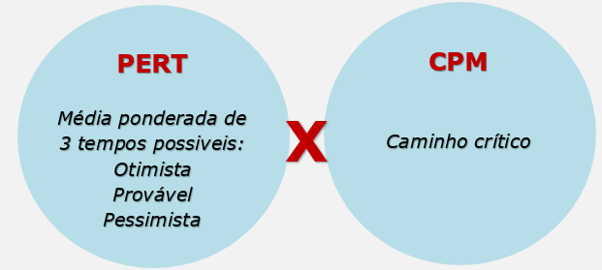

Análise de riscos
Ao desenvolver a Matriz SWOT fazemos a primeira análise de riscos
Revisão dos objetivos
Matriz SWOT (FOFA)

